説明（Instructions-Please Read!)
 | ｶｽﾀﾑﾍﾞｸﾀｰ提出書
 | Doc. No:FRM-001020
 | Rev. No.:3.1
 | Effective Date:01/03/2018

ｶｽﾀﾑﾍﾞｸﾀｰ提出書のご記入方法について（How to fill out the Custom Vector Submission Form）

ｸﾛｰﾆﾝｸﾞをｺﾋﾟｰ&ﾍﾟｲｽﾄ操作とみなしております。ｶｽﾀﾑﾍﾞｸﾀｰ搭載中、お客様の挿入断片をどこにﾍﾟｰｽﾄされたいかについて、お客様のﾍﾞｸﾀｰ上の的確な塩基対位置をわたしたちにお示しいただくことによって、お客様の挿入断片部位が決定されます。お客様の遺伝子をﾍﾞｸﾀｰのどこに入れられたいか、その挿入位置を示す３つの配列についてお聞きします。 （We think of cloning as a copy and paste operation. During custom vector onboarding, you will define your insertion site by showing us the exact base pair positions on your vector where you want to paste your inserts. We ask for three sequences which show the insertion point on the vector where you want to put your genes:）

１）ﾍﾞｸﾀｰの配列（Vector Sequence）
２）挿入断片の配列（Insert Sequence）
３）ﾍﾞｸﾀｰ＋挿入断片の配列（Vector + Insert Sequence）

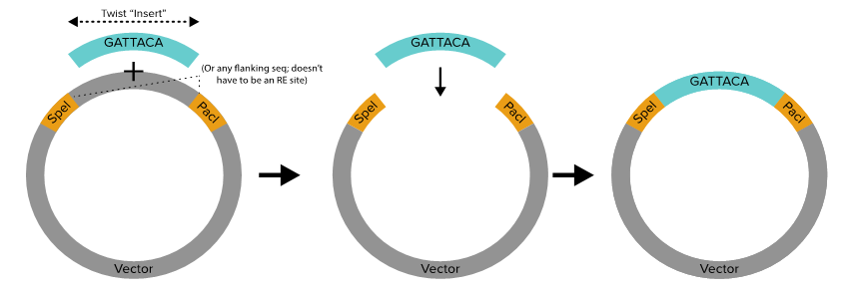

ﾍﾞｸﾀｰの配列（Vector Sequence）
これは、お客様が私たちに送っていただくﾍﾞｸﾀｰの完全な配列情報です。私たちは配列QCとｸﾛｰﾆﾝｸﾞ操作の確認のために、この情報を使用します。 （This is the complete sequence of the vector you'll ship to us. We use this information for sequence QC and to confirm the cloning strategy.）
挿入断片の配列（Insert Sequence）
挿入断片の配列は、100% [ﾍﾞｸﾀｰ + 挿入断片]の配列内でわからなければなりません。これは、挿入部位を定めます。お客様の遺伝子を[ﾍﾞｸﾀｰ + 挿入断片]の配列において、どこから始まって、どこで終わるかを、正確に私たちに伝えるために、これを使用して下さい。 （100% of the Insert sequence must be found in Vector + Insert sequence. This defines the insertion site. Use this to tell us exactly where you want your gene inserts to begin and end in the Vector + Insert sequence.）
ﾍﾞｸﾀｰ＋挿入断片の配列（Vector + Insert Sequence）
これはお客様の最終産物がどのようなものであるかの例でなければなりません。私たちが[ﾍﾞｸﾀｰ + 挿入断片]配列において、挿入断片配列の塩基対 100%がわからなければなりません。また、[ﾍﾞｸﾀｰ + 挿入断片]配列から残存する塩基対 100%を、お客様のﾍﾞｸﾀｰだけの配列に挿入することも、わからなければなりません。 （This should be sn example of what you want your final product to look like. We should be able to find 100% of the base pairs of the insert sequence in the Vector + Insert sequence. We should also be able to find 100% of the remaining base pairs from the Vector + Insert sequence insert in your Vector only sequence.）

見出されたいくつかの付加塩基対は搭載作業において遅延をもたらします。もしお客様がﾍﾞｸﾀｰへ新たな配列を追加したい場合は、ご注文時、挿入断片配列にそれを付け加えてください。お客様の遺伝子を合成する時に、それを付け加えます。 （Any additional base pairs encountered will result in a delay in onboarding. If you wish to add new sequence to your vector, please add this to the insert sequences when you order and we will add it when we synthesize your genes.）
注意（Please Note:)

私たちは制限酵素に基づいたｸﾛｰﾆﾝｸﾞを利用しません。制限酵素消化を予想して挿入断片上に少しでも余分なﾇｸﾚｵﾁﾄﾞを含めないでください。 (We DO NOT use restriction enzyme based cloning. Please do not include any extra nucleotides on your inserts in anticipation of Restriction Enzyme digestion.)
お客様が私たちに送ってくるものを正確に合成します。もし制限酵素ｻｲﾄに隣接する塩基対を本当に含める場合、私たちはそれもまた合成します。これらの余分な塩基対は削られません。一旦受け付けられると、挿入断片配列はいかなる形であれ処理されません。 （We synthesize exactly what you to send us. If you do include base pairs flanking RE sites, we will synthesize those too. These extra base pairs are not excised. The insert sequences are not processed in any way once they are received.）
私たちが搭載操作を完了した時、お客様の最終産物がどのようなものであるかの例を、お客様は求められるかもしれません。ｶｽﾀﾏｰｻｰﾋﾞｽの担当者におたずねください。 （you may request an example of what your final product will look like once we have completed the onboarding process. Please request this from your Customer Service Representative.）
FAQs

もしわたしが通常、ｸﾛｰﾆﾝｸﾞのために制限酵素を使うならば、どうですか？わたしはｶｽﾀﾑﾍﾞｸﾀｰ搭載ﾌｫｰﾑをどのように提出し、遺伝子を注文するとき、わたしは何を気に留めておく必要がありますか？ （What if I normally use restriction enzymes for cloning? How do I submit my custom vector onboarding form and what do I need to keep in mind when I order my genes?）
ｵﾌﾟｼｮﾝ１（option 1）
挿入断片上に制限酵素ｻｲﾄを含める（Include RE sites on Inserts:）

ｶｽﾀﾑﾍﾞｸﾀｰ搭載（Custom Vector onboading）
ｶｽﾀﾑﾍﾞｸﾀｰ提出書において、挿入断片の項に入力する時、挿入断片配列のどちらの端にでも全制限酵素ｻｲﾄを含めてください。制限酵素ｻｲﾄはｺﾝﾋﾟｭｰﾀｰで挿入断片の一部になります。（図１） （When filing out the Insert box in the custom vector submission form, include the whole restriction enzyme site on either end of the insert sequence. The restriction enzyme sites will be part of the inserts in silico (Figure 1).）

遺伝子の注文提出（Gene Order Submission）
遺伝子を注文時、挿入断片上に制限酵素ｻｲﾄを必ず含めてください。 （When you order genes, you MUST include restriction enzyme sites on the inserts.）

注意：ｶｽﾀﾑﾍﾞｸﾀｰ搭載のあいだ、挿入断片の一部として制限酵素ｻｲﾄを含む場合、もしお客様の最終ﾌﾟﾗｽﾐﾄﾞ産物上にこれらのｻｲﾄを残しておきたいならば、注文する遺伝子上に制限酵素ｻｲﾄを必ず含めてください。 （Note: If you include restriction enzyme sites as part of your Insert during custom vector onboarding, you must include the restriction enzyme sites on the genes that you order if you wish to retain these sites on your final plasmid product.）

警告：このｶｽﾀﾑﾍﾞｸﾀｰ搭載概要において、お客様が注文している遺伝子上の制限酵素ｻｲﾄを除外する場合、制限酵素ｻｲﾄはお客様の最終産物から完全に無くなります。（図２） （Caution: In this custom vector onboarding scenario, if you exclude restriction enzyme sites on the genes in your order, the restriction enzyme sites will be completely absent from your final product (Figure 2).）

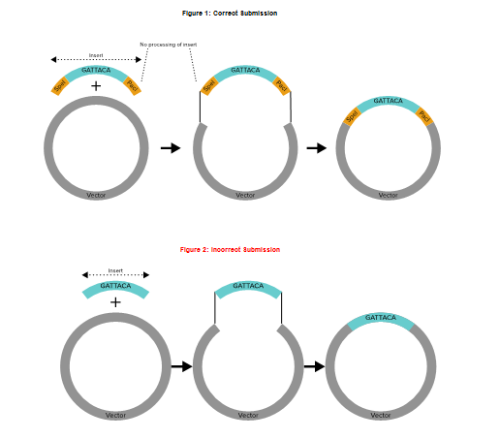

ｵﾌﾟｼｮﾝ２（option 2）
ﾍﾞｸﾀｰ上に制限酵素ｻｲﾄを含める（Include RE sites on vector:)

ｶｽﾀﾑﾍﾞｸﾀｰ搭載（Custom Vector Onboarding）
ｶｽﾀﾑﾍﾞｸﾀｰ提出書の挿入断片の項に入力する時、挿入断片配列上に制限酵素ｻｲﾄを含めないでください。ｶｽﾀﾑﾍﾞｸﾀｰ搭載ﾌｫｰﾑの[ﾍﾞｸﾀｰ + 挿入断片]の項に、おのおのの全制限酵素ｻｲﾄを含めてください。制限酵素ｻｲﾄはｺﾝﾋﾟｭｰﾀｰでﾍﾞｸﾀｰの一部になります。（図３） （When filling out the Insert box in the custom vector submission form, DO NOT include restriction enzyme sites on the insert sequence. Include each whole restriction enzyme site on the Vector + Insert box in Custom Vector onboarding form. The restriction enzyme sites will be part of the vector in silico (Figure 3).）

遺伝子の注文提出（Gene Order Submission）
遺伝子を注文する時、挿入断片上に制限酵素ｻｲﾄを含めないでください。 （When you order genes, DO NOT include restriction enzyme sites on the inserts.）

注意：ｶｽﾀﾑﾍﾞｸﾀｰ搭載のあいだ、ﾍﾞｸﾀｰ足す挿入断片配列に、ﾍﾞｸﾀｰの一部として制限酵素ｻｲﾄを含める場合、制限酵素ｻｲﾄはお客様の最終ﾌﾟﾗｽﾐﾄﾞ産物に存在します。 （Note: If you include restriction enzyme sites as part of your vector in the vector plus insert sequence during custom vector onboarding, the restriction enzyme sites will be present on your final plasmid product.）

警告：このｶｽﾀﾑﾍﾞｸﾀｰ搭載概要において、お客様が注文している遺伝子上に制限酵素ｻｲﾄを含める場合、制限酵素ｻｲﾄはお客様の最終産物において複製されます。（図４） （Caution: In this custom vector onboarding scenario. if you include restriction enzyme sites on the genes in your order, the restriction enzyme sites will be duplicated in your final product (Figure 4).）

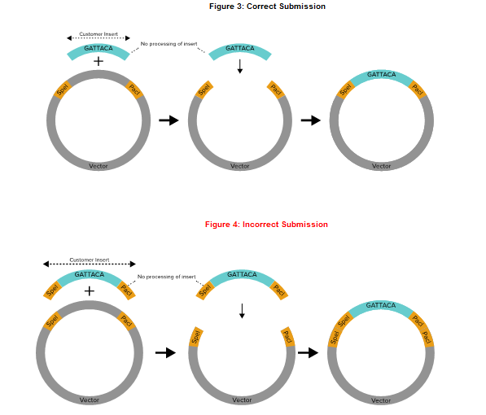

わたしはどこにｶｽﾀﾑﾍﾞｸﾀｰを送らなければなりませんか？一旦、わたしのﾍﾞｸﾀｰが送られると、情報を提供する必要がありますか？ （Where should I ship my custom vector? Do I need to provide any information once my vector is shipped?）
つぎの住所へお客様のｶｽﾀﾑﾍﾞｸﾀｰをお送りください。 （Please ship your custom vector to the following address:）

リーセンテック株式会社（Recenttec K.K.）
〒103-0013 東京都中央区日本橋人形町3-1-11 NNTビル3F （3F, NNT Bldg. 3-3-11 Ningyocho, Nihonbashi, Chuo-ku, Tokyo, Japan 103-0013）
Tel. 03-3660-0131（TEL: +81-3-3660-0131）

お客様のﾍﾞｸﾀｰの貨物の送り状番号をお知らせください。 （Please provide your account manager with your vector shipment's tracking information.）

わたしのｶｽﾀﾑﾍﾞｸﾀｰをどれくらい送らなれけばなりませんか？ （How much of my custom vector should I send?）
少なくとも 100 ng/µl (5 µg) の濃度で、少なくとも 50 µl の DNA でご提供ください。 （Please submit at least 50 µl of DNA at a concentration of at least 100 ng/µl (5 µg). Onboarding maybe delayed if less than 5 µg total DNA is received.）

ｶｽﾀﾑﾍﾞｸﾀｰ搭載提出書について質問がある場合、誰に問い合わせればよいですか？ （Whom should I contact if I have questions about custom vector onboading submission?）
sales@recenttec.co.jp までお問合せください。 （Please contact sales@recenttec.co.jp）

